3. Penilaian SKP JA_JF
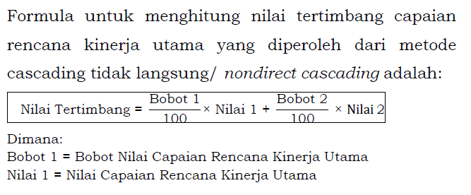
PENILAIAN SKP JA/JF

KEMENTERIAN PENDIDIKAN, KEBUDAYAAN, RISET, DAN TEKNOLOGI
 | PEGAWAI YANG DINILAI |  |  |  | PEJABAT PENILAI KINERJA
 | Nama | Sri Huning Anwariningsih |  |  | Nama | : | Lukman
 | NIP | 197906172005012001 |  |  | NIP | : | 197805112003121002
 | Pangkat/Gol Ruang | Pembina / (IV/a) |  |  | Pangkat/Gol Ruang | : | Pembina Tk. I / IV/b
 | Jabatan | Dosen |  |  | Jabatan | : | Sekretaris Lembaga
 | Unit Kerja | Lembaga Layanan Pendidikan Tinggi Wilayah VI |  |  | Unit Kerja | : | Lembaga Layanan Pendidikan Tinggi Wilayah VI
NO | RENCANA KINERJA ATASAN LANGSUNG | RENCANA KINERJA | ASPEK | INDIKATOR KINERJA INDIVIDU |  | TARGET | REALISASI | CAPAIAN IKI | KATEGORI CAPAIAN IKI | CAPAIAN RENCANA KINERJA
 |  |  |  |  |  |  |  |  |  | KATEGORI | NILAI | NILAI TERTIMBANG
(1) | (2) | (3) | (4) | (5) |  | (6) | (7) | (8) | (9) | (10) | (11) | (12)
A. KINERJA UTAMA
1 | Pelaksanaan perkuliahan student centered learning dengan menggunakan metode pemecahan kasus (case method) atau project based learning atau problem based learning dalam proses pembelajaran sehingga mahasiswa terdorong untuk berpikir kritis dan kreatif dalam kolaborasi | Melaksanakan perkuliahan materi kuliah Metodologi Penelitian, Sistem Cerdas, dan Robotik sesuai dengan kurikulum dan RPS pada semester gasal. | Kuantitas | Jumlah beban pengajaran untuk semester gasal |  | 9 sks | 5 | 56% | SANGAT KURANG | Kurang | 60
 |  |  | Kualitas | Tingkat kesesuaian penggunaan metode pembelajaran pemecahan kasus (case method) |  | 90-100% | 90 | 100% | BAIK |  |  | 60.0
 |  |  | Waktu | Ketepatan waktu pembelajaran |  | 6 bulan | 6 | 100% | BAIK
2 | Peningkatan kualitas bimbingan studi mahasiswa sehingga rata-rata masa studi lulusan maksimal 4 tahun | Membimbing/ikut membimbing Tugas Akhir sesuai dengan topik/substansi yang diambil oleh mahasiswa | Kuantitas | Jumlah mahasiswa yang diuji |  | 2 mahasiswa | 2 | 100% | BAIK | Baik | 100
 |  |  | Kualitas | Persentase penyelesaian bimbingan mahasiswa sesuai jadwal yang ditetapkan |  | 80-100% | 70 | 88% | CUKUP |  |  | 100.0
 |  |  | Waktu | Ketepatan waktu pembimbingan |  | 6 bulan | 6 | 100% | BAIK
3 | Peningkatan kualitas bimbingan studi mahasiswa sehingga rata-rata masa studi lulusan maksimal 4 tahun | Melakukan pembinaan kegiatan mahasiswa di bidang akademik (PA) sehingga mahasiswa mendapatkan pendampingan serta solusi dari permasalahan akademik yang dihadapi | Kuantitas | jumlah mahasiswa yang dibimbing |  | 10 mahasiswa | 9 | 90% | CUKUP | Baik | 100
 |  |  | Kualitas | Persentase mahasiswa yang menyelesaikan pengisian KRS tepat waktu |  | 80-100% | 80 | 100% | BAIK |  |  | 100.0
 |  |  | Waktu | Ketepatan waktu pembinaan pembimbingan mahasiswa |  | 6 bulan | 6 | 100% | BAIK
4 | Persentase lulusan S1 yang menghabiskan paling sedikit 20 sks di luar kampus | Membimbing Praktik Kerja Lapangan mahasiswa sesuai dengan topik/substandi yang diambil oleh mahasiswa | Kuantitas | jumlah mahasiswa yang dibimbing |  | 3 mahasiswa | 2 | 67% | KURANG | Cukup | 80
 |  |  | Kualitas | Persentase penyelesaian bimbingan mahasiswa sesuai jadwal yang ditetapkan |  | 80-100% bimbingan terlaksana | 100 | 100% | BAIK |  |  | 80.0
 |  |  | Waktu | Ketepatan waktu pembinaan pembimbingan mahasiswa |  | 6 bulan | 6 | 100% | BAIK
5 | Peningkatan jumlah keluaran penelitian dan pengabdian kepada masyarakat yang berhasil mendapat rekognisi nasional/internasional atau diterapkan oleh masyarakat/industri per jumlah dosen | Melakukan publikasi hasil penelitian/pengabdian di jurnal terakreditasi minimal Sinta 3 | Kuantitas | jumlah artikel yang berhasil dipublikasikan |  | 1 artikel | 1 | 100% | BAIK | Baik | 100
 |  |  | Kualitas | prosentase penyelesaian artikel yang akan dipublikasikan |  | 80-100% | 100 | 100% | BAIK |  |  | 100.0
 |  |  | Waktu | Ketepatan waktu untuk publikasi artikel ilmiah |  | 6 bulan | 6 | 100% | BAIK
6 | Peningkatan jumlah keluaran penelitian dan pengabdian kepada masyarakat yang berhasil mendapat rekognisi nasional/internasional atau diterapkan oleh masyarakat/industri per jumlah dosen | Menghasilkan publikasi dalam bentuk buku monograf | Kuantitas | Draf buku monograf selesai 50% |  | 1 draft | 1 | 100% | BAIK | Baik | 100
 |  |  | Kualitas | Presentase kelengkapan penulisan buku monograf |  | 30-50% | 50 | 100% | BAIK |  |  | 100.0
 |  |  | Waktu | Ketepatan waktu penulisan |  | 6 bulan | 6 | 100% | BAIK
7 | Peningkatan jumlah keluaran penelitian dan pengabdian kepada masyarakat yang berhasil mendapat rekognisi nasional/internasional atau diterapkan oleh masyarakat/industri per jumlah dosen | Sertifikat Ciptaan HAKI yang diterbitkan skala nasional | Kuantitas | Jumlah HKI Nasional yang dihasilkan |  | 1 HAKI | 1 | 100% | BAIK | Baik | 100
 |  |  | Kualitas | Presentase kelengkapan pengurusan HAKI |  | 80-100% | 100 | 100% | BAIK |  |  | 100.0
 |  |  | Waktu | Ketepatan waktu pengurusan HAKI |  | 6 bulan | 6 | 100% | BAIK
8 | B8 | C8 | Kuantitas | I20 |  | T20 |  | - | - | - | -
 |  |  | Kualitas | I21 |  | T21 |  | - | - |  |  | -
 |  |  | Waktu | I22 |  | T22 |  | - | -
9 | B9 | C9 | Kuantitas | I23 |  | T23 |  | - | - | - | -
 |  |  | Kualitas | I24 |  | T24 |  | - | - |  |  | -
 |  |  | Waktu | I25 |  | T25 |  | - | -
10 | B10 | C10 | Kuantitas | I26 |  | T26 |  | - | - | - | -
 |  |  | Kualitas | I27 |  | T27 |  | - | - |  |  | -
 |  |  | Waktu | I28 |  | T28 |  | - | -
11 | B11 | C11 | Kuantitas | I29 |  | T29 |  | - | - | - | -
 |  |  | Kualitas | I30 |  | T30 |  | - | - |  |  | -
 |  |  | Waktu | I31 |  | T31 |  | - | -
12 | B12 | C12 | Kuantitas | I32 |  | T32 |  | - | - | - | -
 |  |  | Kualitas | I33 |  | T33 |  | - | - |  |  | -
 |  |  | Waktu | I34 |  | T34 |  | - | -
Nilai Kinerja Utama |  |  |  |  |  |  |  |  |  |  |  | 91.4

1a | b1 | 0 | Kuantitas | 0 |  | 0 | 0 | - | - | - | -
 |  |  | Waktu | 0 |  | 0 |  | - | - |  |  | -
 |  |  | - | - |  | - |  | - | -
1b | b2 | 0 | Kuantitas | 0 |  | 0 |  | - | - | - | -
 |  |  | Waktu | 0 |  | 0 |  | - | - |  |  | -
 |  |  | - | - |  | - |  | - | -
1c | b3 | c3 | Kuantitas | i7 |  | t7 |  | - | - | - | -
 |  |  | Kualitas | i8 |  | t8 |  | - | - |  |  | -
 |  |  | Waktu | i9 |  | t9 |  | - | -
Nilai Kinerja Tambahan |  |  |  |  |  |  |  |  |  |  |  | -
NILAI AKHIR SKP |  |  |  |  |  |  |  |  |  |  |  | 91.4
KETERANGAN PEJABAT PENILAI (Opsional)

 |  |  |  |  |  |  |  |  |  | Semarang, 4 Januari 2022
 |  |  |  |  |  |  |  |  |  | Pejabat Penilai Kinerja

 |  |  |  |  |  |  |  |  |  | Lukman
 |  |  |  |  |  |  |  |  |  | NIP 197805112003121002

 | Menghitung Capaian IKI |  |  |  | Tabel Nilai Capaian Rencana Kinerja |  |  |  |  |  | Bobot Nilai Tertimbang
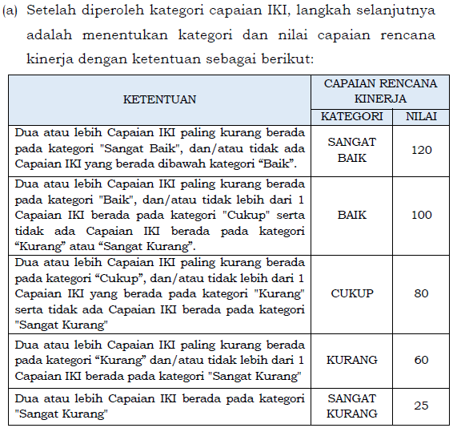
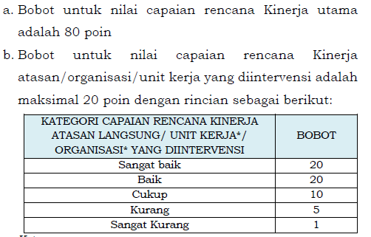

 | Tabel Kategori Capaian IKI
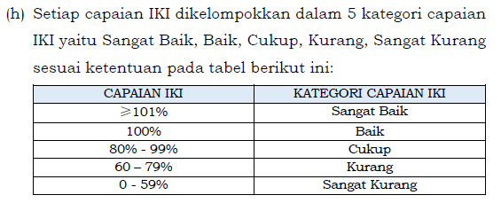

 |  |  |  |  |  |  |  |  |  |  | Perhitungan Nilai Terimbang

4. SKP (PP 30)
HOME
PENILAIAN KINERJA PNS PERIODE JULI - DESEMBER

PEJABAT PENILAI |  | PNS YANG DINILAI |  | 95.75
NAMA | Lukman | NAMA | Sri Huning Anwariningsih
NIP | 197805112003121002 | NIP | 197906172005012001
PANGKAT/GOL | Pembina Tk. I / IV/b | PANGKAT/GOL | Pembina / (IV/a)
JABATAN | Sekretaris Lembaga | JABATAN | Dosen
UNIT KERJA | Lembaga Layanan Pendidikan Tinggi Wilayah VI | UNIT KERJA | Lembaga Layanan Pendidikan Tinggi Wilayah VI
TANGGAL PENILAIAN
UNSUR YANG DINILAI |  | NILAI
A. SASARAN KINERJA PEGAWAI (SKP) |  | 91.43 | (Baik)
B. PERILAKU KERJA PEGAWAI |  | 102.50 | (Baik)
1. Orientasi Pelayanan |  | 90.00 | (Baik)
INPUT NILAI PERILAKIU
2. Inisiatif Kerja |  | 90.00 | (Baik)
3. Komitmen |  | 110.00 | (Baik)
4. Kerjasama |  | 120.00 | (Sangat Baik)
5. Kepemimpinan
INPUT NILAI IDE BARU
NILAI KINERJA PNS |  | 94.75
C.IDE BARU |  | 1.00
NILAI AKHIR |  | 95.75
PREDIKAT |  | (Baik)

 |  | Semarang, 4 Januari 2022
PNS YANG DINILAI |  | PEJABAT PENILAI KINERJA

Sri Huning Anwariningsih |  | Lukman
NIP 197906172005012001 |  | NIP 197805112003121002

